상품제안서
아이스볼 칼바람 넥밴드선풍기 | 상품코드: F23861

 |  |  |  |  |  |  | 02-412-0044 | www.easy1.co.kr
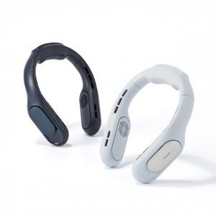

【상세/제작정보】

【인쇄/포장옵션】 | 레이저, 스티커 / 포장지포장

【공급단가】 | 수량 | 30~ | 50~ | 100~ | 300~ | 500~
*VAT별도 | 단가 | 29,540원 | 29,070원 | 28,360원 | 27,650원 | 27,180원

【상품 URL】 | http://www.easy1.co.kr/src/goods_detail.php?gdno=23861

